상품제안서
리복 3단완전자동 친환경어스 카라비너+160g면사타올3P세트(소) | 상품코드: F27475

 |  |  |  |  |  |  | 02-412-0044 | www.easy1.co.kr
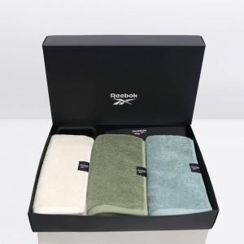

【상세/제작정보】 | <p>쇼핑백 900원 별도 추가</p>

【인쇄/포장옵션】 | 실크 / 포장불가능

【공급단가】 | 수량 | 50~ | 100~ | 500~ | 1,000~ | 2,000~
*VAT별도 | 단가 | 24,720원 | 24,300원 | 23,680원 | 23,270원 | 22,660원

【상품 URL】 | https://dev.easy1.co.kr:443/src/goods_detail.php?gdno=27475

